全名代佣金记录表单新增下级uid
全名代佣金记录表单新增下级uid |  |  |  |  |  | 测试总数量 | 16
测试平台 |  |  |  | 测试日期 |  | Pass | 16
系统&版本 |  |  |  | 最后更新 |  | Fail | 0
文档编写人 |  |  |  | 文档测试人 |  | N/A | 0
策划负责人 |  |  |  | 审阅人员
参考档

序号 | 平台 | 模块 | 功能点 | 前置条件（测试点） | 操作步骤 | 预期结果 | 测试结果 | 备注
1 | 账服 | 全民代管理-下级充值佣金 | 下级充值佣金页新增【下级查询】分页 | 1、进入下级充值佣金页面检查页面分页 | / | 1、分页有【下级充值佣金】和【下级查询】分页 2、默认进入【下级充值佣金】分页 | pass
2 |  |  | 分页切换功能 | 1、进入下级充值佣金页面检查页面分页 | 1、切换【下级充值佣金】和【下级查询】分页 | 1、分页能正确切换 2、分页内容显示正确 | pass
3 |  |  | 查看【下级查询】页面展示 | / | 1、进入【下级查询】页面 | 1、无数据时，显示无数据空列表 2、有数据时，显示展示数据（包含下单时间、结算时间、赠送类型、金币变化、是否发放、限制条件、贡献玩家UID、代理UID、目标打码量、已完成打码量、百分比赠送奖励、贡献玩家生涯充值额、充值CPF、充值IP） | pass
4 |  |  | 检查下级搜索功能 | 1、有下级佣金记录数据 | 1、直接点击【搜素】 | 1、默认选择当天日期 2、搜索结果为当天日期下级佣金记录结果 | pass
5 |  |  |  |  | 1、清空时间，点击【搜索】 | 1、搜索结果为全部日期下级佣金结果 | pass
6 |  |  |  |  | 1、选择时间区间【搜索】，例如（12.01-12.02） | 1、显示选择区间的搜索内容 | pass
7 |  |  |  |  | 1、选择UID类型，点击【搜索】 a、贡献玩家UID（默认类型） b、代理UID | 1、搜索结果记录与搜索变化类型一致 2、若无数据则显示空，若有数据则显示与搜索匹配的类型数据 | pass
8 |  |  |  |  | 1、选择赠送状态，点击【搜索】，默认选择【全部】 | 1、搜索结果记录与搜索变化类型一致 2、若无数据则显示空，若有数据则显示与搜索匹配的类型数据 | pass | 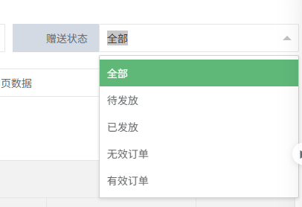
9 |  |  |  |  | 1、选择赠送类型，点击【搜索】，默认不选（不选=全选） | 1、筛选款支持多选 2、搜索结果记录与搜索变化类型一致 3、若无数据则显示空，若有数据则显示与搜索匹配的类型数据 | pass
10 |  |  |  |  | 1、选择列表统计，点击【搜索】，默认选择【不统计】 | 1、不统计时，列表上分的统计数据统一显示为【0】 2、统计时，列表上分的统计数据统一显示为【具体数值】，具体数值为当前页所有数据的总和 | pass
11 |  |  |  |  | 1、时间，代理ID,变化类型组合搜索 | 1、搜索结果记录与搜索变化类型一致 2、若无数据则显示空，若有数据则不更新列表数据 | pass
12 |  |  | 跳转用户详情页功能验证 | 1、有下级获得佣金记录 | 1、点击【贡献玩家UID】字段中的内容 2、点击【代理UID】字段中的内容 | 1、跳转到点击的用户的详情页 | pass
13 |  |  | 佣金记录验证 | / | 1、假如，A下级完成【 (首充)基础首充(即时结算)】并获得佣金，佣金为【100】 | 1、有一条A的获得佣金记录 2、代理UID为A的上级， 赠送类型为【 (首充)基础首充(即时结算)】，金币变化为【100】 | pass
14 |  |  | 分页功能 | 1、数据超过20条 | 1、设置分页为40条一页 2、检查第一页和第二页的数据 | 1、分页显示正确 2、分页能成功切换，且数据无异常 | pass
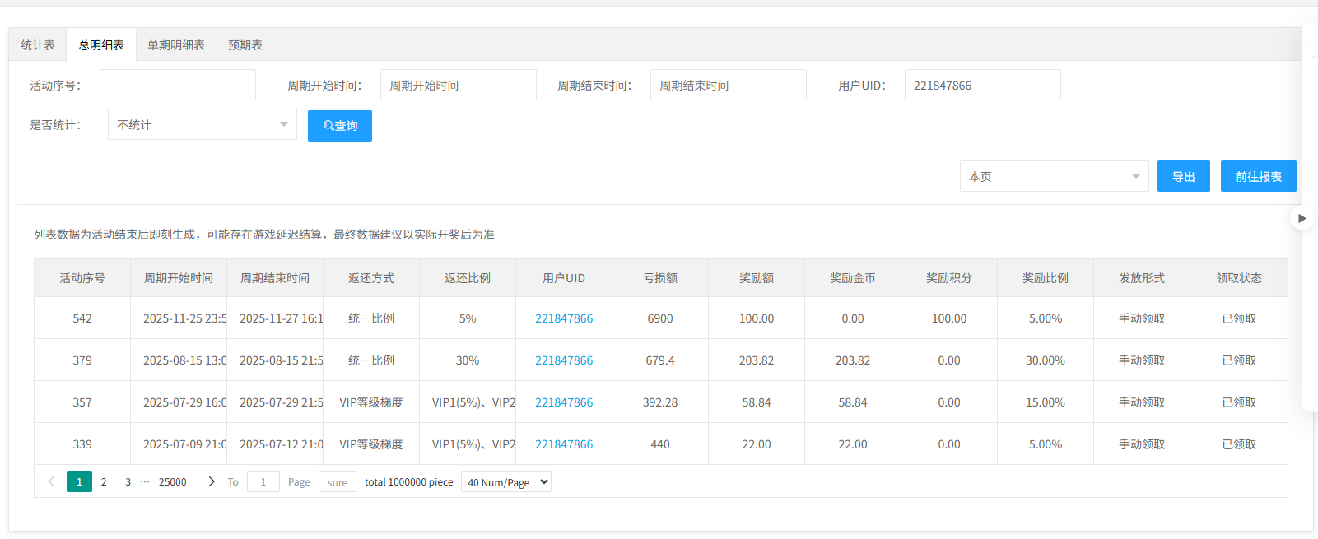
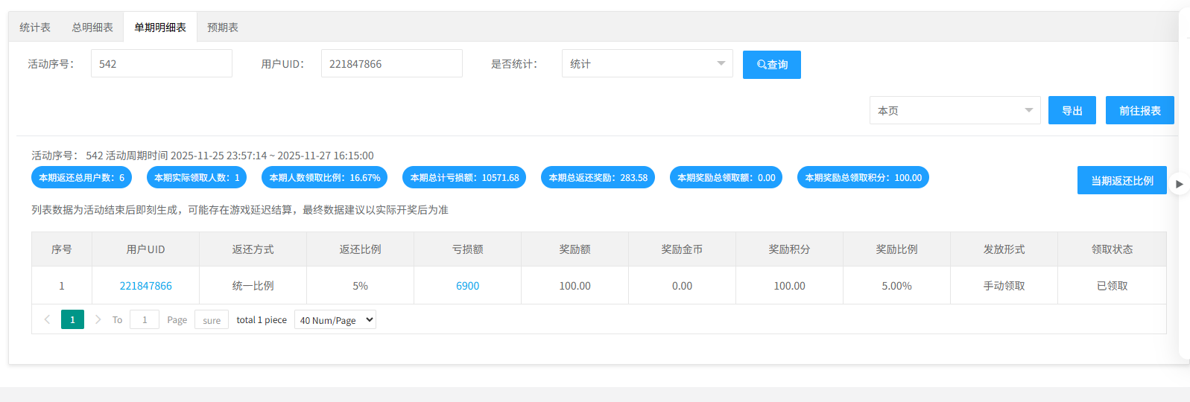
15 |  |  | 检查导出功能 | 1、有下级充值佣金记录数据 | 1、导出本页数据 | 1、浏览器成功下载导出数据，数据格式为.zip 2、数据数量和后台本页数量以及内容一致 | pass
16 |  |  |  |  | 2、导出所有数数据 | 1、浏览器成功下载导出数据，数据格式为.zip 2、导出数据数量和后台所有数量以及内容一致 | pass

